АП+Прайс
 |  | АДРЕСНАЯ ПРОГРАММА И ПРАЙС

 |  | БАЛАШИХА ЗАРЯ

РАЙОН
 | Количество стендов | Микрорайон | Кол-во стендов | Дата начала РК (период 1мес) | Стоимость А4 330 руб стенд | Стоимость А3 600 руб стенд | Рекламный носитель
БАЛАШИХА ЗАРЯ | 198 | БАЛАШИХА ЗАРЯ Приподъездные стенды | 198 | с 17 числа | 65,340.00 | 118,800.00 | стенды у подъезда
БАЛАШИХА ЗАРЯ Приподъездные стенды | 198
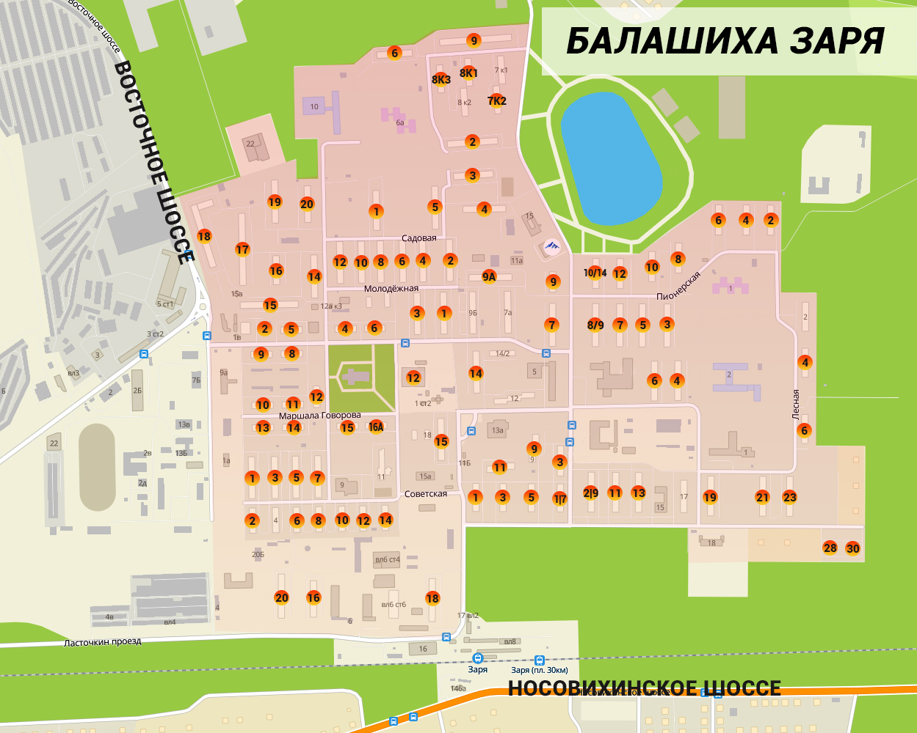
М-ла Батицкого 1 | 1 |  |  |  |  |  | ИНТЕРАКТИВНАЯ КАРТА
М-ла Батицкого 4 | 2
М-ла Батицкого 5 | 2
М-ла Батицкого 6 | 1
М-ла Батицкого 8 | 2
М-ла Батицкого 9 | 2
Гагарина 11 | 2
Гагарина 14\2 | 3
Гагарина 15 | 4
Гагарина 4 | 4
Гагарина 6 | 4
Гагарина 9 | 2
Говорова 10 | 2
Говорова 11 | 2
Говорова 12 | 2
Говорова 13 | 1
Говорова 14 | 1
Говорова 15 | 2
Говорова 16 | 1
Ленина 1\7 | 3
Ленина 10\14 | 1
Ленина 2\9 | 2
Ленина 3 | 2
Ленина 7 | 3
Ленина 8-9 | 6
Ленина 9 | 1
Ленина 9А ' | 3
Лесная 2 | 3
Лесная 4 | 3
Лесная 6 | 2
Молодёжная 1 | 2
Молодёжная 10 | 3
Молодёжная 14 ' | 3
Молодёжная 15 | 3
Молодёжная 16 | 1
Молодёжная 18 | 5
Молодёжная 2 | 4
Молодёжная 3 | 3
Молодёжная 4 | 5
Молодёжная 6 | 5
Молодёжная 8 | 3
Московская 11 | 3
Московская 13 | 4
Московская 19 | 3
Московская 23 | 3
Московская 28 | 1
Московская 3 | 2
Московская 30 | 1
Пионерская 10 | 3
Пионерская 12 | 2
Пионерская 2 | 3
Пионерская 4 | 3
Пионерская 5 | 4
Пионерская 6 | 3
Пионерская 7 | 5
Пионерская З | 4
Садовая 1 | 2
Садовая 2 | 2
Садовая 5 | 2
Садовая 6 | 3
Садовая 7к2 ' | 1
Садовая 8к1 ' | 1
Садовая 9 ' | 3
Советская 1 | 5
Советская 10 | 3
Советская 16 | 3
Советская 2 | 3
Советская 20 ' | 3
Советская 3 | 4
Советская 5 | 3
Советская 6 | 3
Советская 7 | 4
Советская 8 | 3
Общий итог | 198

